상품제안서
인켈 초경량 골전도 블루투스 이어폰 | 상품코드: S44010

 |  |  |  |  |  |  | 02-713-8555 | www.synergygift.co.kr
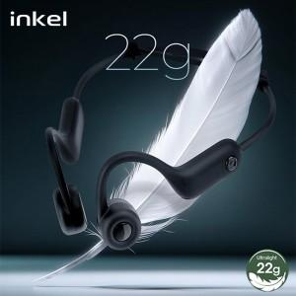

【상세/제작정보】 | 초경량 22g 현존 최소중량 골전도 이어폰

【인쇄/포장옵션】 | 실크 / 포장지포장

【공급단가】 | 수량 | 30~ | 100~ | 200~ | 300~ | 500~
*VAT별도 | 단가 | 28,300원 | 26,700원 | 26,300원 | 25,800원 | 25,300원

【상품 URL】 | https://www.synergygift.co.kr:443/src/goods_detail.php?gdno=44010

